len&lenb
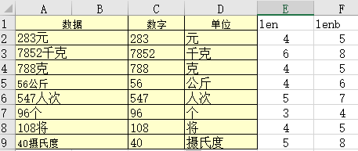

这种情况先把Len和Lenb列出来 单元：=RIGHT(A2,LENB(A2)-LEN(A2)) 文字点的位数是LENB-LEN 数字：=MID(A2,1,LEN(A2)-(LENB(A2)-LEN(A2))) MID(字符串，第1位开始，LEN总位数-文字的位数)

SUMPRODUCT
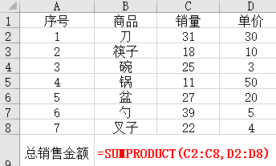 | 解读：公式=SUMPRODUCT(C3:C9,D3:D9)的计算过程就是：=31×30+18×10+25×3+11×50+27×20+39×5+22×4=2558
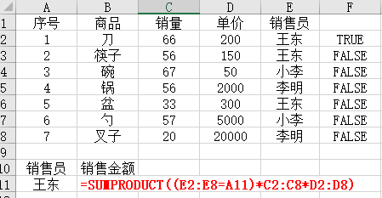 | 统计销售员个人的总销售（单条件求和）
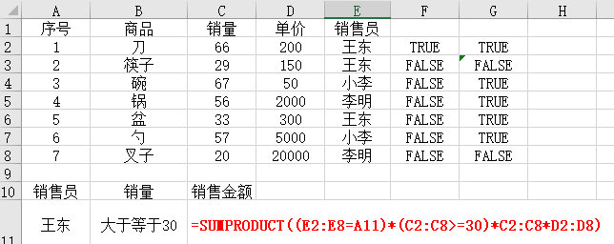 | 计算销售员销量大于等于30的销售额 （多条件求和）
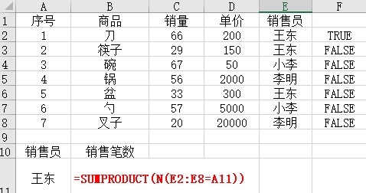 | 例4：统计销售员的销售笔数。（单条件计数） 解读： 1、N函数的主要作用为：将不是数值形式的值转换为数值形式。 2、N函数也被称为Excel最短函数。
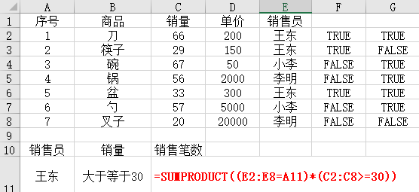 | 计算销售员销量大于等于30的笔数 （多条件计数）
 | 计算商品的“计划”“实际“销量。 计划：=SUMPRODUCT(($C$2:$J$2=K$2)*$C3:$J3) 实际：=SUMPRODUCT(($C$2:$J$2=L$2)*$C3:$J3)

LookUP


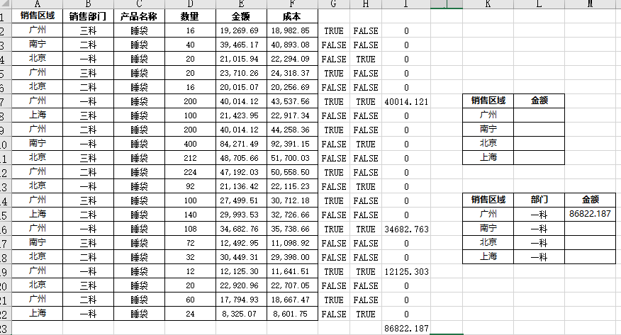

G2单元格：=$A$2:$A$22=$K$15 A列凡是等于广州的返回真，否则返回假 H2单元格：=$B$2:$B$22=$L$15 B列凡是等于一科的返回真，否则返回假 I2单元格：=E2*G2*H2 真是1，假是0，金额*1*1时才会有数值，否则为0 把I列加起来的总和就是广州、一科的金额。 公式应该写成=SUM((A2:A22=K15)*(B2:B22=L15)*(E2:E22)) 按Ctrl+Shift+回车 因为是数组

